通知書
・黄色セルは入力必須項目、水色セルは任意入力、白色セルは入力不要です。
（チェックする項目によって、黄色・水色・白色セルが変わります。）
・入力内容等で質問あれば、京都市都市計画局建築指導部建築安全推進課 建設リサイクル担当まで
ご連絡ください（075-222-3613）
 |  |  |  |  |  |  |  |  |  |  |  |  |  |  |  |  |  |  |  |  | (R5_ver1.1)
右上の日付は、電子申請を行う日です。
必ず入力してください。
 | （１１条様式）
通 知 書
 |  |  |  |  |  |  |  |  |  |  |  |  |  |  |  |  |  |  | 年 | 月 |  | 日 |  | #N/A
 |  | 京 都 市 長 様
「通知日」「工事着手予定日」の
年・月・日を全て選択した後、
上の四角の中に赤文字で警告が表示されていたら、
「通知日」と「工事着手予定日」を確認してください。
 |  |  |  |  |  |  |  |  |  | （工事発注者） 所 属 名：

 |  |  |  |  |  |  |  |  |  | 所属長氏名：

 | 建設工事に係る資材の再資源化等に関する法律第１１条の規定により，下記の通り通知します。 | 建設工事に係る資材の再資源化等に関する法律第１１条の規定により、下記の とおり通知します。

記
 | 連 絡 先 | 所属名
 |  | フリガナ
 |  | 担当者職氏名
 |  | 電話番号
工事の場所を正確に把握するため、
工事の場所の位置座標の入力をお願いいたします。
位置座標の確認方法については、
「座標の求め方」シートを参照してください。
 | 工 事 の 内 容 | 工事の名称
 |  | 工事の場所 | 京都市 |  |  |  | 区
 |  | 工事の場所 （座標） | Ｘ座標 |  |  |  |  |  |  |  |  |  | Ｙ座標
 |  | 工事の概要 | 工事の種類
該当する工種に☑してください。
（２種以上の選択可です）
 |  |  |  | 建築物に係る解体工事 |  |  |  |  |  | 建築物に係る新築又は増築の工事
 |  |  |  | 建築物に係る新築工事等であって新築又は増築の工事に該当しないもの
 |  |  |  | 建築物以外のものに係る解体工事又は新築工事等( |  |  |  |  |  |  |  |  |  |  |  |  |  |  |  |  |  |  | )注1
 |  |  | 工事の規模
 |  |  |  | 建築物に係る解体工事
 |  |  |  |  |  | 用途 |  |  | 、階数 |  |  |  |  |  | 、工事対象床面積
 |  |  |  | 建築物に係る新築又は増築の工事
 |  |  |  |  |  | 用途 |  |  | 、階数 |  |  |  |  |  | 、工事対象床面積
 |  |  |  | 建築物に係る新築工事等であって新築又は増築の工事に該当しないもの
 |  |  |  |  |  | 用途 |  |  | 、階数 |  |  |  |  |  | 、 |  |  | 請負代金
 |  |  |  | 建築物以外のものに係る解体工事又は新築工事等 |  |  |  |  |  |  |  |  |  |  |  |  |  | 請負代金

 |  | 工期 |  |  |  |  |  | 年 | 月 | 日 | ～ |  |  |  |  | 年 | 月 |  | 日
 |  |  | 工事着手予定日： |  |  |  |  |  |  | 年 |  | 月 | 日
 | 請 負 者 | 会社名 |  |  |  |  |  |  |  |  |  |  |  |  |  | フリカ゛ナ
 |  |  |  |  |  |  |  |  |  |  |  | 現場代理人氏名
 |  | 所在地 | 〒
 |  | 電話番号 |  |  |  |  |  |  |  |  |  |  |  | ＦＡＸ
 | 備考 |  |  |  |  |  |  |  |  |  |  |  |  |  |  |  |  |  |  |  |  |  |  | ※担当課作業用（受付日）
 | ※ 受付番号 |  |  |  | 通
 | 注１）建築物以外のものに係る解体工事又は新築工事等の場合は工事の具体的な種類を記入する。
 | （例：舗装、築堤、土地改良等）
すべて入力できましたら、次の京都市建築指導部電子申請サービスで申請してください。
なお、ファイル名は「建設リサイクル通知書（京都市電子申請専用）（〇〇）.xlsx」
（〇〇は自由入力。未入力でも可）としてください。
通知書の内容について当課から連絡することがございますが、
原則通知書に入力された連絡先の担当者（G１７セル）に連絡いたします。

https://apply.e-tumo.jp/city-kyoto-kenchiku-kyoto-u/offer/offerList_initDisplay

座標の求め方
工事場所の位置座標（ＸＹ座標）の求め方
平成十四年国土交通省告示第九号で定める平面直角座標系（Ⅵ系）を利用して位置座標（XY座標）を求めてください。 座標値は小数点以下３桁以上が必要です。 なお、簡便な位置座標（XY座標）の求め方として、以下をご案内します。

ここをクリックして、京都府・市町村共同総合型地図情報システムへアクセス
⑴京都府・市町村共同総合型地図情報システム（https://g-kyoto.gis.pref.kyoto.lg.jp/g-kyoto/PositionSelect?mid=1）を開く。
①
② ①でアクセスできない場合は、検索サイトで「京都府・市町村共同総合型地図情報システム」を検索し、トップページから「白地図」を選択。

⑵工事場所を検索。

⑶広域表示されるため、工事場所に接近（縮尺1/2500に設定）し、該当する工事場所の中央で右クリック後、「座標取得」を選択。
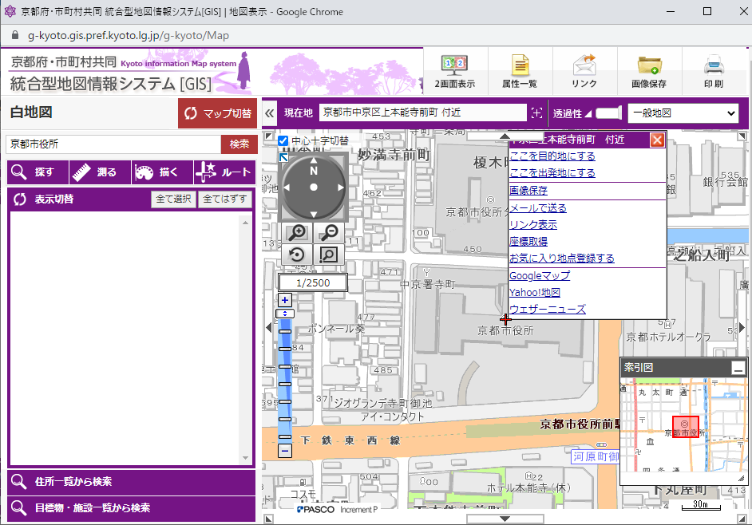

 |  |  |  |  |  | ①マウススクロール、もしくは
 |  |  |  |  |  | この縮尺を1/2500にし、工事場所に接近する

 |  |  |  |  |  | ②建物の中央で右クリック

 |  |  |  |  |  | ③表示されたメニューのここをクリック

⑷取得した座標のうち、「平面直角座標 第６系（世界測地系）」のＸ、Ｙ座標値をコピーし、「通知書」に入力（貼り付け）する。
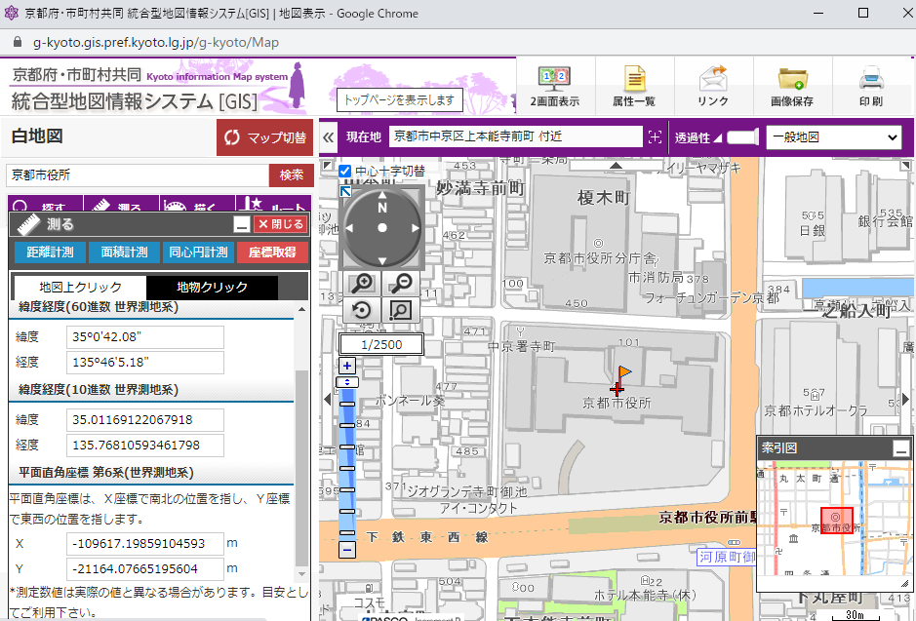

 |  |  |  | このＸＹ座標値を「通知書」に入力（X値とY値の取り違いにご注意ください。）

※該当する建物が複数棟ある場合→すべての建物の中央点の座標値を求めてください。
（例）３棟解体する場合
 | 1棟 |  | ３棟 |  | ここの座標値を求めてください。

 | 2棟

※道路工事や水道工事等で、工事場所が長距離になる場合
（例）次のような道路工事で工事場所が「中京区上本能寺前町地先～南区西九条南田町地先」の場合

中京区上本能寺前町
南区西九条南田町

道路工事範囲

工事が矢印のように進む場合

 |  |  | 工事始点の座標を求めてください。

※工事箇所が点在している場合。
（例）工事箇所が①上京区②左京区③東山区の場合
（工事場所を「上京 区 その他左京区及び右京区」と入力している。）

左京区
東山区
上京区

 |  | ①の上京区の工事箇所の座標を求めてください。

